收益weekly
日期 | 收益额 | 收益率
2021-07-23 | 475.78 | 2.84%
2021-08-01 | 379.53 | 2.14%
2021-08-08 | 738.74 | 4.17%
2021-08-27 | 1475.4 | 6.85%
2021-09-09 | 2086.1 | 9.23%
2021-09-18 | 1592.6 | 6.76%
2021-09-24 | 1866.5 | 7.61%
2021-10-29 | 2017.3 | 7.59%
2021-11-15 | 3211.7 | 11.66%
2021-11-20 | 3310.1 | 12.02%
CB收益表
7/23/2021 | 475.78 | 2.84%
8/1/2021 | 379.53 | 2.14%
8/8/2021 | 738.74 | 4.17%
8/27/2021 | 1475.4 | 6.85%
9/9/2021 | 2086.1 | 9.23%
9/18/2021 | 1592.6 | 6.76%
9/24/2021 | 1866.5 | 7.61%
10/29/2021 | 2017.3 | 7.59%
11/15/2021 | 3211.7 | 11.66%
11/20/2021 | 3310.1 | 12.02%
11/27/2021 | 3906 | 14.19%
12/10/2021 | 4096.3 | 14.88%
12/18/2021 | 4648.7 | 16.25%
12/25/2021 | 5331.1 | 18.06%
12/31/2021 | 5630.3 | 18.34%
2/11/2022 | 5702.4 | 13.15%
2/28/2022 | 5836.4 | 12.21%
3/12/2022 | 4735 | 9.69%
4/14/2022 | 5041 | 6.77%
5/5/2022 | 5331.5 | 6.36%
5/15/2022 | 6290.18 | 6.28%
5/21/2022 | 7890 | 7.54%
5/28/2022 | 8015.17 | 7.37%
6/2/2022 | 7862.12 | 7.02%
6/10/2022 | 8184.56 | 7.10%
6/17/2022 | 9143.41 | 7.58%
7/2/2022 | 10883.25 | 8.39%
7/8/2022 | 11533.51 | 8.53%
7/15/2022 | 9329 | 6.57%
7/26/2022 | 11710.43 | 7.88%
8/8/2022 | 13004.16 | 8.49%
2021-11-27 | 3906 | 14.19%
2021-12-10 | 4096.3 | 14.88%
2021-12-18 | 4648.7 | 16.25%
2021-12-25 | 5331.1 | 18.06%
2021-12-31 | 5630.3 | 18.34%
2022-02-11 | 5702.4 | 13.15% | 追高大量买3支，亏的严重
2022-02-28 | 5836.4 | 12.21%
2022-03-12 | 4735 | 9.69% | 大盘大跌
2022-04-14 | 5041 | 6.77%
2022-05-05 | 5331.5 | 6.36%
2022-05-15 | 6290.18 | 6.28%
2022-05-21 | 7890 | 7.54% | 3146点
2022-05-28 | 8015.17 | 7.37%
2022-06-02 | 7862.12 | 7.02%
2022-06-10 | 8184.56 | 7.10%
2022-06-17 | 9143.41 | 7.58% | 3316点，大盘强势，万亿
2022-07-02 | 10883.25 | 8.39% | 3387.64点。7支亏损
2022-07-08 | 11533.51 | 8.53% | 3356.08点。10支亏损
2022-07-15 | 9329 | 6.57% | 3228.06点，大盘跌的厉害。
2022-07-26 | 11710.43 | 7.88% | 3277点。1360张。
2022-08-08 | 13004.16 | 8.49% | 3236点。1400张。

方案
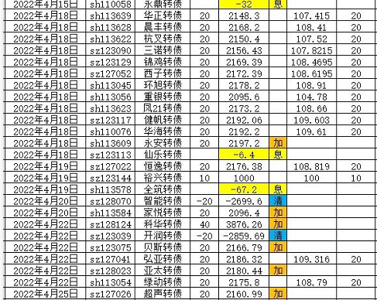
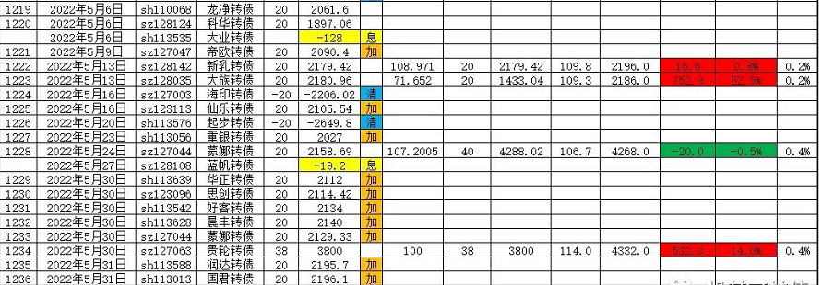
 | 参考方案 | 实行方案
<103 | 10
<100 | 10
<95 | 20 | 10
<90 | 30 | 20
<85 | 40 | 30
<80 | 50 | 40
<75 | 60 | 50

 |  |  | ■小盘低价格债：
 |  |  | 全筑转债101元，正川转债104元，晨丰转债104元，众兴转债106元，翔鹭转债106元，华阳转债106元，威派转债107元，华源转债107元，瀛通转债108元，正丹转债109元。

 |  |  | 全筑转债101元，正川转债104元，晨丰转债105元，众兴转债106元，翔鹭转债106元，威派转债107元，瀛通转债108元，华阳转债108元，华源转债109元，正丹转债109元。
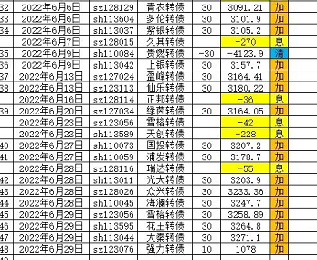
 |  |  | 全筑转债102元，正川转债105元，晨丰转债105元，众兴转债106元，翔鹭转债106元，威派转债107元，华阳转债108元，瀛通转债108元，华源转债108元，威唐转债109元。
 |  |  | 全筑转债103元，正川转债105元，晨丰转债106元，众兴转债107元，翔鹭转债107元，华源转债108元，威派转债108元，华阳转债109元，瀛通转债109元，正丹转债110元
 |  |  | 全筑转债103元，众兴转债106元，正川转债106元，威派转债107元，晨丰转债107元，华阳转债107元，翔鹭转债107元，瀛通转债109元，华源转债109元，博世转债110元。
 |  |  | 全筑104，众兴107，晨丰107，正川107，华阳108，翔鹭108，威派109，瀛通109，华源110，博世111。

